Tabelle1
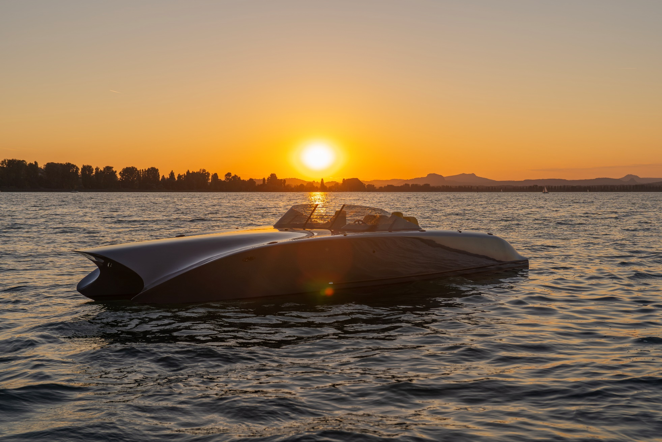

Twiel Z7 / Weltpremiere 2025

Twiel - Shadow Line -
TECHNISCHE DATEN

Hersteller: | MIZU
Modell: | Twiel Z7
Design: | Katamaran

Rumpflänge: | 7.90 m
Breite: | 2.55 m
Tiefgang: | ca. 0.60 m
Verdrängung: | 1.6 T
Rumpftyp: | Gleiter
Material: | Holz, Abachi, Kiefer, Mahagoni
Anzahl zugel. Personen: | 6 Personen

Antriebsart: | Elektro / Welle
Motorleistung: | 2 x 20 kW
Motorstunden: | NEU

Preis: | CHF 387,000

STANDARD EQUIPMENT
Hydraulische Lenkung
Motordisplay
Hertz Soundanlage
MIZU Shox Sitze & Sonnenliege mit Rückenlehne
Navigationslichter
LED Beleuchtung
Automatische Bilgenpumpe
Staufächer
Persenning
Sonnenschutz
6 x Klampen, Shadow Line
RAL-Lackierung
getönte Scheibe
Holzlenkrad
Luke in Bugspitze
Ankerkasten
Badeleiter inkl. Griff
Reeling
Twiel Schriftzug
Akkus (4 Stück)
2 x Ladekabel

OPTIONALES EQUIPMENT |  | Preis inkl. MwST | Option | Auswahl

Liegematte für Bug Oberdeck |  | CHF 1,318 |  | CHF 0 | FALSE
Kühlschrank |  | CHF 1,888 |  | CHF 0 | FALSE
Yachtname |  | auf Anfrage |  | CHF 0 | FALSE
Unterwasserbeleuchtung einfarbig |  | CHF 2,694 |  | CHF 0 | FALSE
Unterwasserbeleuchtung mehrfarbig |  | CHF 3,908 |  | CHF 0 | FALSE
elektrische Ankerwinde |  | CHF 5,564 |  | CHF 0 | FALSE
Anker aus rostfreiem Stahl |  | CHF 3,064 |  | CHF 0 | FALSE
Fender Twiel Design |  | auf Anfrage |  | CHF 0 | FALSE
Twiel Holzdesign |  | auf Anfrage |  | CHF 0 | FALSE
Winterplane |  | auf Anfrage |  | CHF 0 | FALSE
Stromaggregat |  | auf Anfrage |  | CHF 0 | FALSE

Grössere Motoren und Akkus sowie weiteres Zubehör auf Anfrage.

Verkaufspreis inkl. 8.1 % Mwst. |  |  |  | CHF 387,000
Verkaufspreis optionales Zubehör inkl. 8.1 % Mwst. |  |  |  | CHF 0

Gesamtpreis Twiel inkl. Zubehör, ab Lager |  |  |  | CHF 387,000
Irrtümer und Änderungen vorbehalten. Gültig bis 31.12.2025
Es gelten unsere AGB. |  |  |  | Stand 23.05.2025
MIZU Europe GmbH - Hofwisenstr. 17 - 8260 Stein am Rhein - www.twiel.ch - www.mizu-marine.ch -

